노코드 AI_노코드 데이터 분석
 |  | 노코드 데이터 분석 기획

학습 대상 | 코딩 경험은 없지만, AI의 개념과 데이터 분석의 기본 원리를 배우고자 하는 성인
학습 목표 | AI 개발에서 데이터 분석의 중요성을 이해할 수 있다.
 | 데이터 분석의 개발 과정을 이해할 수 있다.
 | 데이터 분석에 필요한 기초 통계를 이해할 수 있다.
 | 다양한 그래프를 사용하여 효과적으로 데이터를 분석할 수 있다.
도구 | codeAlive
학습 시간 | 60분

유닛 | 1 AI와 데이터 분석 | 2 탐색적 데이터 분석 1 | 3 탐색적 데이터 분석 2 | 4 데이터 분석 프로젝트
학습 목표 | AI 개발에서 데이터 분석의 중요성을 이해하고, 데이터를 분석하는 과정을 이해할 수 있다. | 데이터 분류 체계를 이해하고, 독립 변수가 범주형 데이터인 그래프를 그려 데이터를 시각화 할 수 있다. | 데이터의 관계를 표현하는 용어를 이해하고, 독립 변수가 수치형 데이터인 그래프를 그려 데이터를 시각화 할 수 있다. | 데이터에 적합한 분석 방법을 적용하여 데이터를 분석하고, 결론을 도출할 수 있다.
학습 구성 | 시작하기 | 시작하기 | 시작하기 | 시작하기 | 시작하기 | 다시보기: 지난 유닛의 학습 내용을 정리
 | 시작하기 | 다시보기 | 다시보기 | 다시보기 |  | 미리보기: 이번 유닛의 학습 개요 소개
시작하기 | 미리보기 1 (인공지능 사례 : 넷플릭스) | 미리보기 | 미리보기 | 미리보기 | 튜토리얼 | 개념 학습
시작하기 | 미리보기 2 | 탐색적 데이터 분석 방법 : 시각화 | 꺾은선 그래프 | 데이터 분석 다시보기 | 개념 | 개념에 대한 설명
다시보기(U2~4) | 데이터 분석 | 데이터 시각화 | 꺾은선 그래프 | 문제 정의 | 예시 | 통계 수치 계산하는 예시. 그래프 그리는 예시.
미리보기 | 데이터 분석 | 데이터 시각화 필요성 | 그래프 작성 방법 | 데이터 수집 | 확인하기 | 개념을 이해했는지 확인하는 퀴즈
{개념} | 데이터 분석의 목적 | 확인하기 | 꺾은선 그래프 예시 | 데이터 전처리 |  | (개념 단위로 여러 번 반복 됨)
{개념} | 데이터 분석 사례 | 데이터 종류 | 확인하기 | 결측값 처리 | 연습하기 | 개념을 활용하여 풀어보는 간단한 문제
확인하기 | 확인하기 | 범주형 데이터 | 꺾은선 vs 막대 | 확인하기 | 도전하기 | 유닛에서 배운 개념을 종합적으로 활용하여 풀어보는 문제
연습하기 | 데이터 분석 과정 | 범주형 데이터 예시 | 꺾은선 vs 막대 예시 | 이상값 처리 |  | 데이터 분석 절차를 모두 거쳐 풀어보는 문제
도전하기 | 데이터 분석 과정 | 확인하기 | 확인하기 | 확인하기 | 정리하기 | 유닛에서 배운 주요 개념을 요약
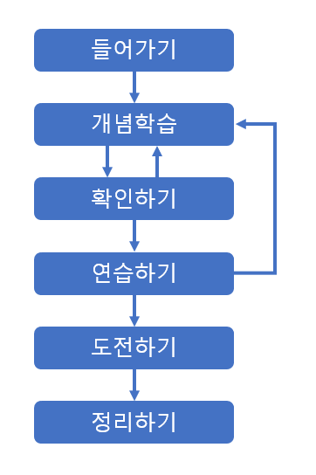
정리하기 | 문제 정의 | 수치형 데이터 | 시계열 분석 | 탐색적 데이터 분석
 | 데이터 수집 | 수치형 데이터 예시 | 시계열 분석 예시 | 문제 해결
 | 데이터 전처리 | 확인하기 | 확인하기 | 데이터 의미 분석
 | 탐색적 데이터 분석 | 데이터 종류와 그래프 | 연습하기 1 | 확인하기
 | 문제 해결 | 확인하기 | 연습하기 2 | 예측
 | 확인하기 1 | 연습하기 1 | 연습하기 3 | 확인하기
 | 확인하기 2 | 연습하기 2 | 연습하기 4 | 연습하기 1
 | 데이터 분석 사례 : 넷플릭스 | 연습하기 3 | 산점도 그래프 | 연습하기 2
 | 문제 정의 | 막대 그래프 | 산점도 그래프 | Project 1 : 서울자전거 따릉이 데이터 분석
 | 확인하기 | 막대 그래프 | 그래프 작성 방법 | 문제 정의
 | 데이터 수집 | 그래프 작성 방법 | 산점도 그래프 예시 | 데이터 수집 1
 | 확인하기 | 막대 그래프 예시 | 확인하기 | 데이터 수집 2
 | 데이터 전처리 | 확인하기 | 상관 관계 | 데이터 전처리 1
 | 확인하기 | 누적 막대 그래프 | 상관 관계 예시 | 데이터 전처리 2
 | 탐색적 데이터 분석 1 | 그래프 작성 방법 | 확인하기 | 탐색적 데이터 분석 1
 | 확인하기 | 누적 막대 그래프 예시 | 연습하기 1 | 탐색적 데이터 분석 2
 | 탐색적 데이터 분석 2 | 확인하기 | 연습하기 2 | 탐색적 데이터 분석 3
 | 확인하기 | 연습하기 1 | 연습하기 3 | 탐색적 데이터 분석 4
 | 문제 해결 | 연습하기 2 | 박스 그래프 | 문제 해결
 | 확인하기 | 연습하기 3 | 박스 그래프 | Project 2 : 서울대공원 데이터 분석
 | 탐색적 데이터 분석 방법 : 통계값 | 연습하기 4 | 그래프 작성 방법 | 문제 정의
 | 통계값 분석 | 원 그래프 | 박스 그래프 예시 | 데이터 수집 1
 | 대푯값 | 원 그래프 | 확인하기 | 데이터 수집 2
 | 평균값 | 그래프 작성 방법 | 사분위 | 데이터 전처리 1
 | 평균값 예시 | 원 그래프 예시 | 사분위 예시 | 데이터 전처리 2
 | 확인하기 | 확인하기 | 확인하기 | 탐색적 데이터 분석 1
 | 중앙값 | 원 그래프와 막대 그래프 | 이상값 | 탐색적 데이터 분석 2
 | 중앙값 계산법 | 확인하기 | 이상값 예시 | 탐색적 데이터 분석 3
 | 중앙값 예시 | 연습하기 1 | 확인하기 | 탐색적 데이터 분석 4
 | 확인하기 | 연습하기 2 | 연습하기 1 | 문제 해결
 | 최빈값 | 연습하기 3 | 연습하기 2 | 정리하기
 | 최빈값 예시 | 도전하기 | 연습하기 3
 | 확인하기 | 문제 정의 | 도전하기
 | 최댓값 & 최솟값 | 데이터 수집 | 문제 정의
 | 확인하기 | 데이터 전처리 | 데이터 수집
 | 연습하기 1 | 탐색적 데이터 분석 1 | 데이터 전처리
 | 연습하기 2 | 탐색적 데이터 분석 2 | 탐색적 데이터 분석 1
 | 연습하기 3 | 탐색적 데이터 분석 3 | 탐색적 데이터 분석 2
 | 도전하기 | 탐색적 데이터 분석 4 | 탐색적 데이터 분석 3
 | 문제 정의 | 문제 해결 | 탐색적 데이터 분석 4
 | 데이터 수집 | 정리하기 | 문제 해결
 | 데이터 전처리 |  | 정리하기
 | 탐색적 데이터 분석 1
 | 탐색적 데이터 분석 2
 | 탐색적 데이터 분석 3
 | 탐색적 데이터 분석 4
 | 문제 해결
 | 정리하기

참조
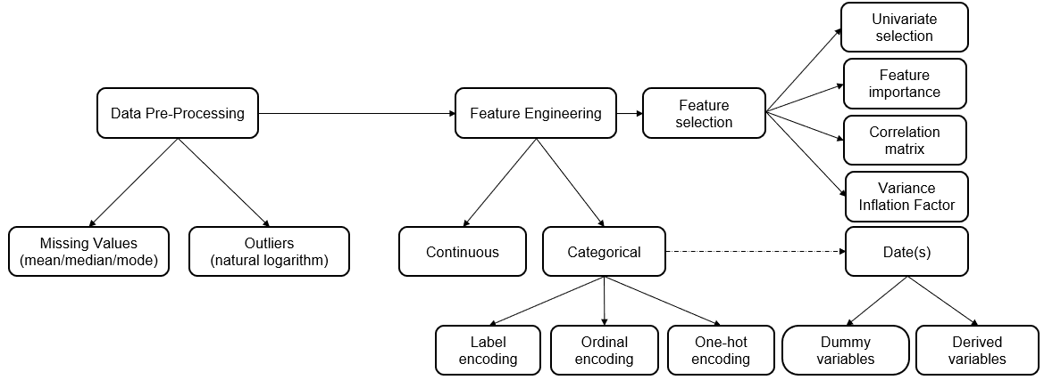
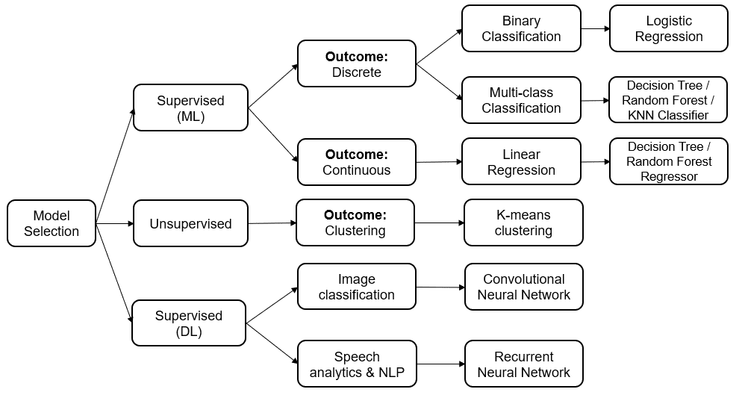
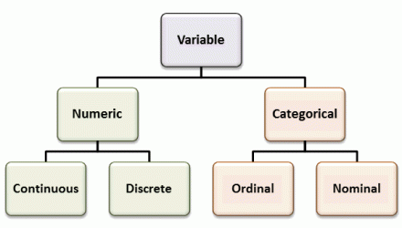
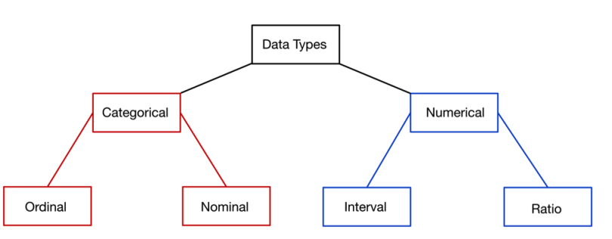
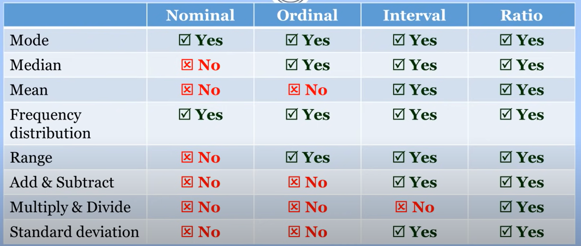
from | https://www.kdnuggets.com/2021/10/machine-learning-model-development-operations-principles-practice.html

